기본작업-1
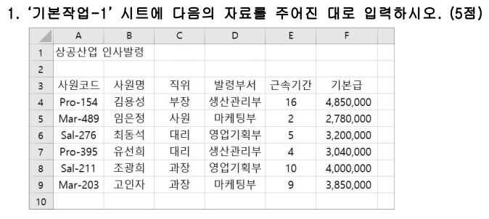
상공산업 인사발령

사원코드 | 사원명 | 직위 | 발령부서 | 근속기간 | 기본급
Pro-154 | 김용성 | 부장 | 생산관리부 | 16 | 4,850,000
Mar-489 | 임은정
Sal-276
Pro-395

계산작업
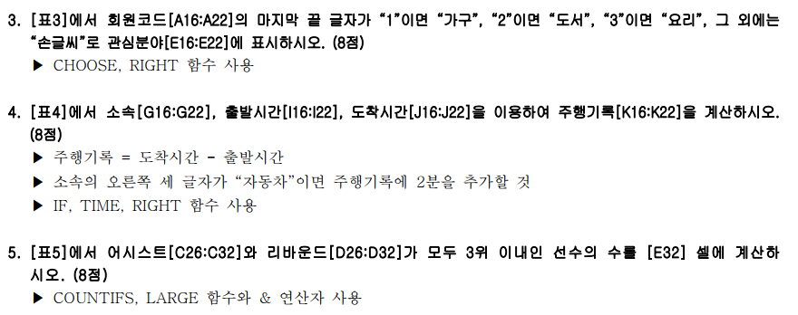
[표1] | 1학기 성적표 |  |  |  | [표2] | 도서 대여 현황
번호 | 성명 | 성별 | 점수 | 비고 | 대여일자 | 회원ID | 성명 | 분류 | 도서코드
1 | 변효정 | 여 | 78.8 |  | 6월2일 | K-001 | 김원중 | 경영 | E-4521
2 | 정영진 | 남 | 86.7 | 특기생 | 6월2일 | P-001 | 박현수 | 취미 | S-1690
3 | 김성현 | 남 | 91.5 |  | 6월7일 | K-002 | 배은서 | 여행 | K-5413
4 | 서동희 | 여 | 82.1 | 특기생 | 6월7일 | P-002 | 이예소 | 소설 | G-8378
5 | 박지연 | 여 | 92.2 |  | 6월7일 | K-001 | 김원중 | 정치 | H-5105
6 | 최정욱 | 남 | 79.4 |  | 6월10일 | P-002 | 이예소 | 외국어 | F-6962
7 | 이수연 | 여 | 88.6 |  | 6월10일 | K-001 | 김원중 | 사회 | D-2074

<조건> | 성별 | 성별 | 남여최대평균점수 |  | 회원ID | K-001 | K-002 | P-001 | P-002
 | 남 | 여 | 91.9 |  | 회원구분 | 우수 | 일반 | 일반 | 우수

[표3] | 회원 관리 현황 |  |  |  | [표4] | 자동차 주행 기록
회원코드 | 성명 | 지역 | 성별 | 관심분야 | 소속 | 선수명 | 출발시간 | 도착시간 | 주행기록
DA-482 | 윤성철 | 강서구 | 남 | 도서 | 카마스터 | 유한열 | 13:24:32 | 13:58:24 | 0:33:52
DA-161 | 서기운 | 송파구 | 남 | 가구 | 튼튼자동차 | 강현준 | 13:55:24 | 14:33:55 | 0:40:31
DA-293 | 김유진 | 서초구 | 여 | 요리 | 붕붕모터스 | 이규창 | 13:35:33 | 14:29:37 | 0:54:04
DA-974 | 이영애 | 관악구 | 여 | 손글씨 | 오토마스터 | 김민수 | 13:18:16 | 13:49:02 | 0:30:46
DA-811 | 장석영 | 마포구 | 남 | 가구 | 유명자동차 | 신선부 | 13:32:41 | 14:11:46 | 0:41:05
DA-693 | 김나운 | 종로구 | 여 | 요리 | 성공자동차 | 조영수 | 13:42:09 | 14:38:18 | 0:58:09
DA-575 | 노미경 | 은평구 | 여 | 손글씨 | 턴스피드 | 한용욱 | 13:28:22 | 14:06:29 | 0:38:07

[표5] | 선수 기록
농구팀 | 선수명 | 어시스트 | 리바운드
서울NK | 장하원 | 18 | 25
수원KG | 조성민 | 25 | 22
안양GK | 현주식 | 32 | 15
울산MB | 강해진 | 24 | 19
고양OR | 김태용 | 28 | 27
대구KO | 장희철 | 16 | 18 | 우수선수 수
창원SC | 이장훈 | 21 | 20 | 2

매크로작업
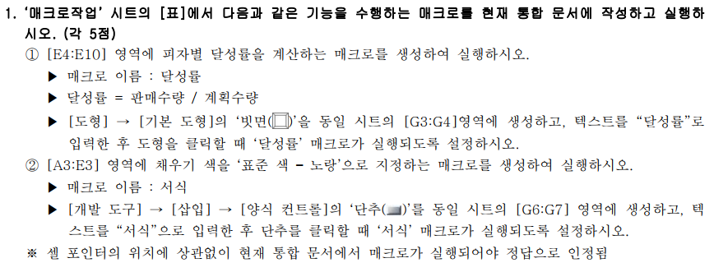
피자 판매 현황

달성률
피자 | 계획수량 | 판매수량 | 총판매액 | 달성률
쉬림프피자 | 300 | 367 | 6,606,000 | 122%
스테이크피자 | 200 | 242 | 5,929,000 | 121%
불고기피자 | 250 | 219 | 4,380,000 | 88%
포테이토피자 | 200 | 258 | 4,257,000 | 129%
페페로니피자 | 250 | 221 | 3,425,500 | 88%
고구마피자 | 150 | 126 | 2,205,000 | 84%
콰트로피자 | 300 | 335 | 7,370,000 | 112%

차트작업
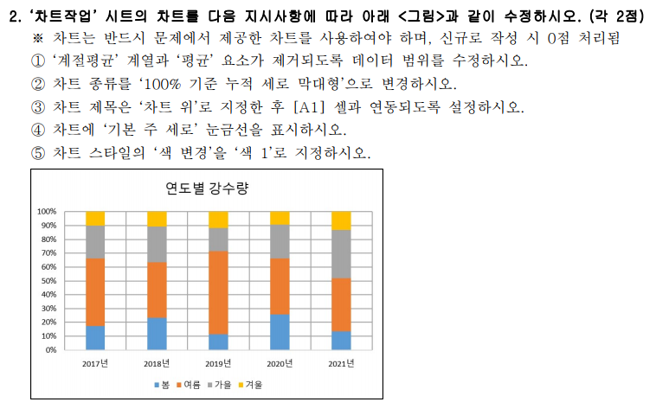
연도별 강수량

구분 | 2017년 | 2018년 | 2019년 | 2020년 | 2021년 | 평균
봄 | 215 | 223 | 118 | 368 | 173 | 219
여름 | 599 | 387 | 609 | 586 | 493 | 535
가을 | 293 | 247 | 172 | 351 | 448 | 302
겨울 | 121 | 104 | 119 | 132 | 168 | 129
계절평균 | 307 | 240 | 255 | 359 | 321 | 296

연도별 강수량

